상품제안서
플레이고 A130 3in1 멀티 고무선충전기 갤럭시/애플 스마트워치 블루투스이어폰 무선충전기 | 상품코드: F25006

 |  |  |  |  |  |  | 02-412-0044 | www.easy1.co.kr
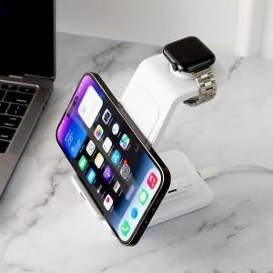

【상세/제작정보】

【인쇄/포장옵션】 | 레이저, 풀칼라 / 포장지포장

【공급단가】 | 수량 | 50~ | 100~ | 500~ | 1,000~ | 2,000~
*VAT별도 | 단가 | 14,540원 | 14,540원 | 13,970원 | 13,630원 | 13,400원

【상품 URL】 | https://dev.easy1.co.kr:443/src/goods_detail.php?gdno=25006

